SELLOS HIBRIDOS Y POLIURETANO
PRODUCTO | DESCRIPCIÓN | RENDIMIENTO | PRESENTACIONES |  | CANTIDADES REQUERIDAS
Seleccione de la lista desplegable la referencia de sello a usar |  |  | Seleccione de la lista desplegable la presentación a requerir
ILLBRUCK OS 123 | Sello adhesivo y bituminoso, con flexibilidad permanente y adherencia superior incluso bajo condiciones húmedas. Aplicable en juntas verticales y horizontales. | En juntas de 6 mm x 6 mm (ancho x profundidad), 310 ml alcanza para 8,6 metros lineales. | 750 ml |  | 3 Unidades

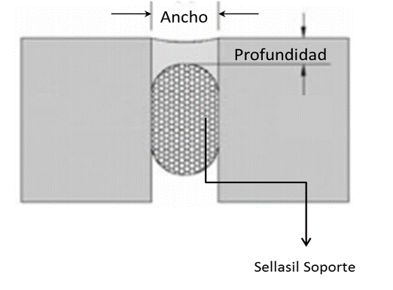
 |  | Dimensiones de la Junta
 |  | Digite el valor de cada dimensión
 |  | Ancho | 2.00 | mm | El diseño de las juntas debe tener una relación a/p (ancho/profundidad) de 2/1, o mínimo 1/1.
 |  | Profundidad | 1.00 | mm
 |  | Metros lineales | 50000 | m
 |  | Volumen a sellar | 100.0 | litros

 |  | Para conocer que referencia de sello aplica a la junta o fisura a reparar puede apoyarse en la Guía de Selección de Sellos en el siguiente enlace
 |  | http://www.toxement.com.co/media/3779/brochure_sellos-compressed.pdf

IMPORTANTE
* Los rendimientos aquí consignados son consumos teóricos y promediados, sin embargo estos pueden presentar variaciones de acuerdo a la porosidad de la superficie y/o otras condiciones de la aplicación
HOJAS TÉCNICAS
http://www.toxement.com.co/media/4563/juntas-y-sellantes-illbruck-os-123.pdf
ASESORIA TÉCNICA
Para mayor información sobre nuestros productos o una cotización de los mismos, puede comunicarse con su asesor de confianza, o a nuestra línea de atención al cliente (1) 8698787 o escribirnos al correo atencioncliente@euclidchemical.com.co
VERSIÓN SEPTIEMBRE 2020

GUIA DE SELECCIÓN DE SELLOS
